課題GYM-241
課題GYM-241エビデンス

 | 課題事項
 |  | 同一WBS_IDで異なるWBS（コード＋名称）のデータで、同一タスクを選択した場合、チェック処理でエラーとならない（重複チェック条件）

 | 対応
 |  | 現仕様ではWBS（コード＋名称）が重複チェック時のキーに含まれていると考えられる。この重複チェックキーをタスクUIDのみとする。
 |  | 性能面等でWBSが必要である場合は、WBS_IDを利用する

 | 再現手順
 | １．プロジェクトタスクマスタの設定
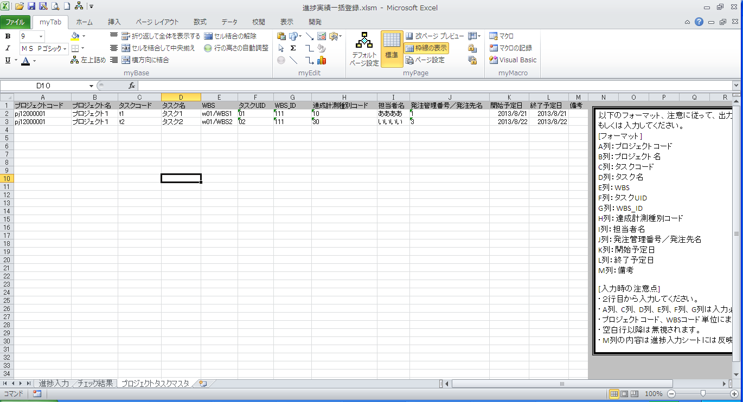

同一WBS_IDでWBSが複数種となるようにプロジェクトタスクマスタを設定する

 | ２．1行目：WBS1を選択し、タスクを選択。2行目：WBS2を選択し、1行目と同一タスク（t1）を選択しチェック実施
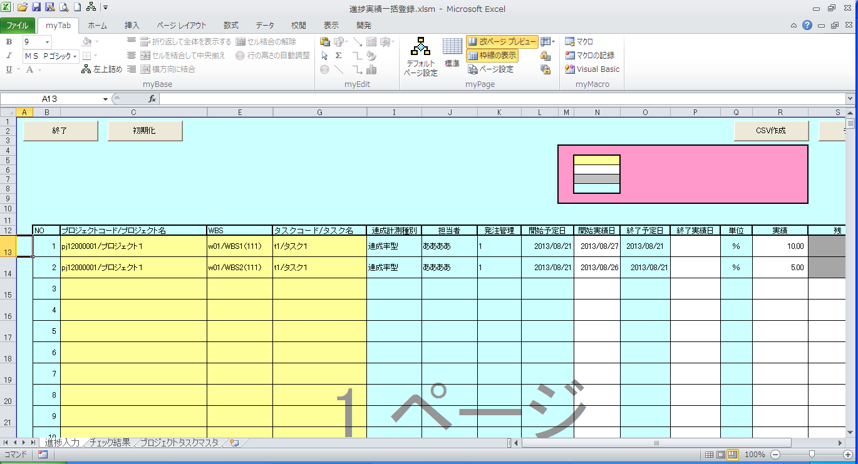
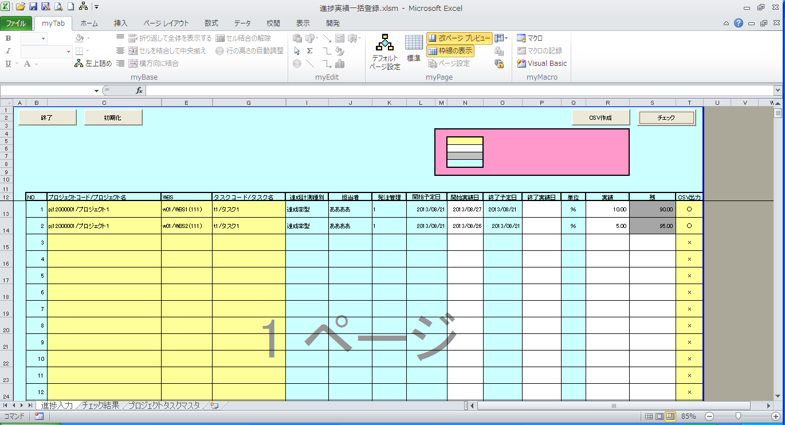

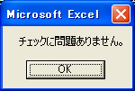

本来NGとなるところ、チェックが通過してしまう

 | ３．２のデータでCSVを作成する
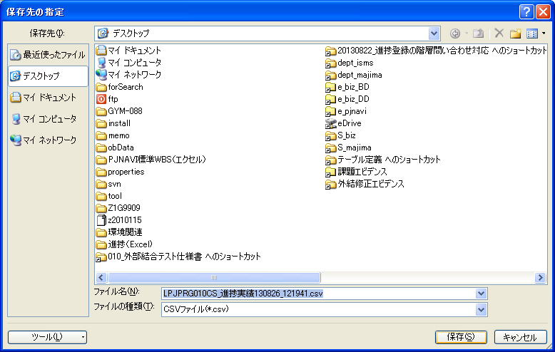
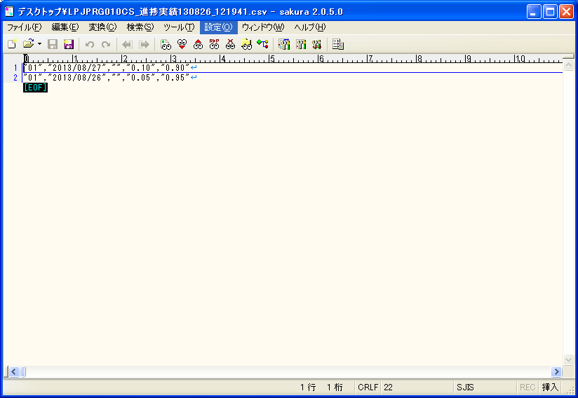

同一タスクデータが2件作成されてしまう

 | ４．対向テスト 同一WBSを選択し、同一タスクを2行入力する

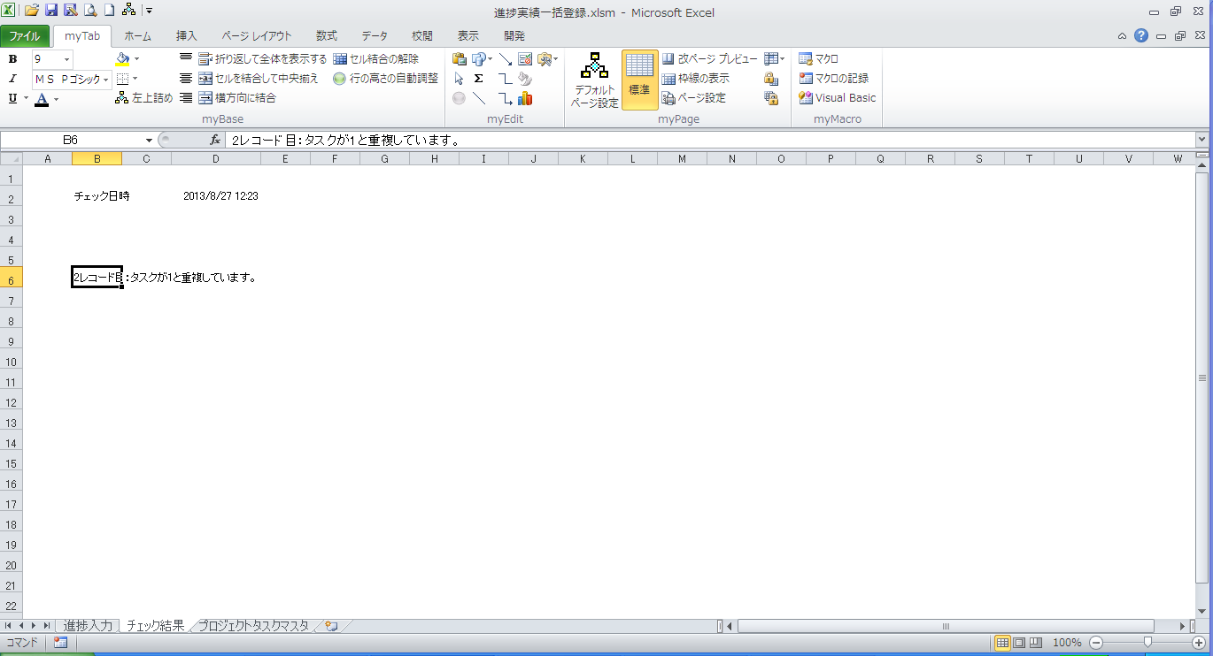

こちらが正しい動き

同一WBS_ID、同一WBSを選択し、同一タスクを選択

